Sheet1
 | 法规多入口获取
字段类型 | 基础字段 |  |  |  |  |  |  |  |  |  | 页面信息
爬虫结果输出字段 | 序号 | 页面链接(信息来源) | 爬取日期 | 爬取网站 | 国家/地区 | 省/州 | 郡 | 市 | 文章类型 | 税种 | 法规名称/通知名称/法规新闻标题 | 发文号 | 来源 | 正文 | 超链接原始文本 | 超链接 | 附件文件名 | 附件文件 | 发文日期
填写规则 | 依次填写 | 新增法规发文所属网页链接，如果页面无正文，仅有对应的文件，则为文件的超链接 | 爬取该页面信息的时间 | 页面所在的网站，不是url | 国内税：中国 海外税：发文单位所在国家 | 发文单位所在省份，一般可通过网站页面确定省份信息，如财政部、国家税务总局页面爬取的新政就是全国的文件，地方省市网站爬取的文件就是对应省市的文件 根据网站已有标签或网站所属地区（如各省市财政局）赋值，如无法通过上述途径填充该列，则留空 | 根据网站已有标签或网站所属地区（如各省市财政局）赋值，如无法通过上述途径填充该列，则留空 | 发文单位所在市级行政单位，通过网站页面确定信息 根据网站已有标签或网站所属地区（如各省市财政局）赋值，如无法通过上述途径填充该列，则留空 | 文章所属类型 【公告、通知、政策指引、问答、政策解读、操作指南、法律、规定、办法、规则、制度、决定、规程、目录】 首先对文章标题最后2个字进行匹配，匹配成功即分到对应类型 如果未成功匹配，看爬取文章是否位于某一类型文章的目录下，有则分到对应类型 如站点无目录亦无法简单对标题进行分类，无法通过上述途径填充该列，则留空 | 如果爬取目录存在税种标识，根据目录直接赋予标签。若没有则留空。多税种以中文逗号分隔 国内税税种维度： 企业所得税、增值税、印花税、房产税、城镇土地使用税、城市维护建设税、环境保护税、契税、土地增值税、文化事业建设费、教育费附加、地方教育费附加、废弃电器电子产品处理基金、水利建设基金、垃圾处理费 海外税税种维度： Corporate Income Tax including Withholding Tax, Profits Tax, Value Added Tax/Goods and Services Tax/Sales Tax/Service Tax, Digital Service Tax, Stamp Duty, Property Tax, Exercise Tax，Substitute tax | 保留空格，正副标题用——连接 国内税： 法规发文标题 去重逻辑：将新增法规名称同时与历史存量数据和当期同批次新增数据比对，若重复或标题相比历史数据多了“转发”字样，则自动筛选删除，无需纳入后续AI分析流程 海外税：所属网页链接中文章标题，因海外各国情况不同，大多数信息来源自专业机构（如四大、IBFD），因此爬取相关文章标题。 | 法规通知的发文号 如无法直接提取发文号，则可留空 | 政策来源，多部门联合发文以逗号区分 如无法直接提取政策来源，则可留空 | 文章的正文内容 需要识别多级标题，将多级标题以<h1></h1>一类的装饰符标识出来，文本保持原来的段落格式（即页面上不同段落的文本在正文中不能在同一行、不能直接连在一起） <strong></strong>、<span></span>等特殊标识的文本需要保留文本装饰符， 如果存在图片或表格，保留<table></table>、<li></li>等html元素在正文内，同时将表格与图片的备注（如 图一：xxx等）也包括在<img></img>等标识符中。不要将表格、图片中的超链接和文本提取到标识符外，避免造成污染。 如果有带有超链接的附件，在正文中只保留文本，并将超链接对应的文本以<a></a>标识，不保留超链接url（表格、图片的超链接作为原始html元素的一部分可以留在正文中）。 如果有按钮等形式的超链接且不存在任何下属文本，则在正文中以类似<a><button></button></a>形式标识 不要爬取各种不可见字符。 需要注意部分超链接存在长度超长情况，需要做处理 | 带有超链接的文本或附件 的文本。 如果文章无正文，仅有文件链接，则记录超链接的原始文本。 如果超链接位于表格等已于正文中保留的html元素中，则原始文本为table等对应的html元素类型。 如果超链接不存在对应的原始文本，则将正文中对应位置<a></a>标识符中的内容作为原始文本。 原则上原始文本要能与正文中的<a></a>一一对应 以python列表格式存储 （可以被python eval()函数读取为列表） | 与超链接原始文本对应的超链接url，如果url为相对路径，需补充为绝对路径。 超链接要能与超链接原始文本一一对应。 以python列表格式存储（可以被python eval()函数读取为列表） | 如果超链接指向的是可下载文件，则为该文件保存在数据库中的文件名，以供按名字进行查询。 当超链接对应的为不可直接下载的文件或网页时，附件文件名为空，不下载附件文件。 附件文件名要能与超链接原始文本、超链接一一对应。 以python列表格式存储 （可以被python eval()函数读取为列表） | 超链接对应的附件文件对象，文档格式（word\pdf等），需要下载并通过接口传输。 | 法规发文日期或发布时间 | 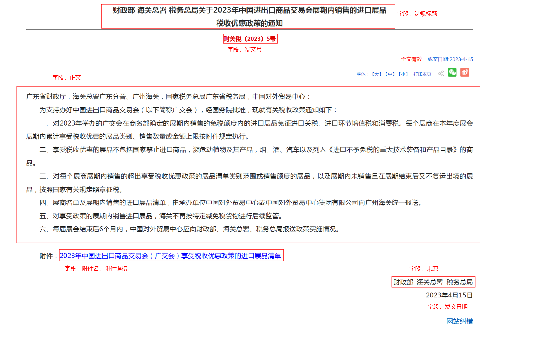
 | 1 | http://www.chinatax.gov.cn/chinatax/n377/c5192467/content.html | 4/18/23 | 国家税务总局 | 中国 | 北京 |  |  | 通知 | 关税，增值税，消费税 | 财政部 海关总署 税务总局关于2023年中国进出口商品交易会展期内销售的进口展品税收优惠政策的通知 | 财关税〔2023〕5号 | 财政部 海关总署 税务总局 | 广东省财政厅，海关总署广东分署、广州海关，国家税务总局广东省税务局，中国对外贸易中心： 为支持办好中国进出口商品交易会（以下简称广交会），经国务院批准，现就有关税收政策通知如下： 一、对2023年举办的广交会在商务部确定的展期内销售的免税额度内的进口展品免征进口关税、进口环节增值税和消费税。每个展商在本年度展会展期内累计享受税收优惠的展品类别、销售数量或金额上限按附件规定执行。 二、享受税收优惠的展品不包括国家禁止进口商品，濒危动植物及其产品，烟、酒、汽车以及列入《进口不予免税的重大技术装备和产品目录》的商品。 三、对每个展商展期内销售的超出享受税收优惠政策的展品清单类别范围或销售额度的展品，以及展期内未销售且在展期结束后又不复运出境的展品，按照国家有关规定照章征税。 四、展商名单及展期内销售的进口展品清单，由承办单位中国对外贸易中心或中国对外贸易中心集团有限公司向广州海关统一报送。 五、对享受政策的展期内销售进口展品，海关不再按特定减免税货物进行后续监管。 六、每届展会结束后6个月内，中国对外贸易中心应向财政部、海关总署、税务总局报送政策实施情况。 <a>附件：2023年中国进出口商品交易会（广交会）享受税收优惠政策的进口展品清单</a> 财政部 海关总署 税务总局 2023年4月15日 | ['2023年中国进出口商品交易会（广交会）享受税收优惠政策的进口展品清单'] | ['http://www.chinatax.gov.cn/chinatax/n377/c5192467/5192467/files/2023%E5%B9%B4%E4%B8%AD%E5%9B%BD%E8%BF%9B%E5%87%BA%E5%8F%A3%E5%95%86%E5%93%81%E4%BA%A4%E6%98%93%E4%BC%9A%EF%BC%88%E5%B9%BF%E4%BA%A4%E4%BC%9A%EF%BC%89%E4%BA%AB%E5%8F%97%E7%A8%8E%E6%94%B6%E4%BC%98%E6%83%A0%E6%94%BF%E7%AD%96%E7%9A%84%E8%BF%9B%E5%8F%A3%E5%B1%95%E5%93%81%E6%B8%85%E5%8D%95.pdf'] | ['附件名'] | PDF文件 | 4/18/23

海外税示例 | 1 | https://www.iras.gov.sg/taxes/corporate-income-tax/basics-of-corporate-income-tax/record-keeping-requirements | 7/11/23 | 新加坡税局 | Singapore |  |  |  |  |  | Record Keeping Requirements |  |  | <h2>Records That Your Company Must Keep</h2> To run a business, it is important to have good record keeping. Companies that adopt good record keeping practices are able to: Make better business decisions Be aware of the financial status of your company (e.g. profit or loss position, whether there is internal fraud or theft) Reduce the cost and effort required to file the Corporate Income Tax Returns, and to reply to IRAS’ queries (if any) Your company must retain its records (including source documents and bank statements) and be able to explain all transactions relating to its income, business expenses, and purchases. Your company must also keep its accounting records and schedules which summarise its business transactions in a systematic order. Refer to the <a>Record Keeping Checklist</a> (PDF, 61KB) for a summary of the different types of records required. GST-registered companies may also refer to the <a>types of records to keep</a> to support their GST declarations. <h2>How to Ensure Proper Record Keeping</h2> <h3>Use Accounting Software</h3> Companies are encouraged to use accounting software that are on <a> IRAS’ Accounting Software Register Plus (ASR+)</a>. These software help companies to manage their day-to-day business operations and transactions digitally, as well as fulfil their tax compliance obligations seamlessly. Learn more about the <a>benefits of adopting accounting software</a>. <h3>Download Record Keeping Guides</h3> Download the <a>Record Keeping Checklist</a>(PDF, 61KB) to ensure that your company has maintained the required records. You may also download the Self-Assessment Toolkit to review your company’s record keeping standards and identify areas for improvement: For GST-Registered Companies: <a>Self-Assessment Toolkit</a> (XLSX, 172KB) For Non GST-Registered Companies: <a>Self-Assessment Toolkit</a>(XLSX, 30KB) For a more comprehensive guide on how to prepare and keep your company’s records, download the respective e | [ 'Record Keeping Checklist', 'types of records to keep', 'IRAS’ Accounting Software Register Plus (ASR+)', 'benefits of adopting accounting software', 'Record Keeping Checklist', ' Self-Assessment Toolkit', 'Self-Assessment Toolkit', 'Record Keeping Guide for GST-Registered Businesses', 'Record Keeping Guide for Non GST-Registered Businesses','iframe','Documents <h3>Record Keeping Guide for GST-registered Businesses (Eighth Edition) (PDF, 301KB)</h3>','Documents <h3>Record Keeping Guide for Non-GST registered Businesses (PDF, 231KB)</h3>'] | ['https://www.iras.gov.sg/media/docs/default-source/uploadedfiles/pdf/record-keeping-checklist.pdf?sfvrsn=b7b13eae_4','https://www.iras.gov.sg/taxes/corporate-income-tax/basics-of-corporate-income-tax/record-keeping-requirements/taxes/goods-services-tax-(gst)/basics-of-gst/invoicing-price-display-and-record-keeping/keeping-records',....] | 略 | 略 | 7/6/23 | 